Setup
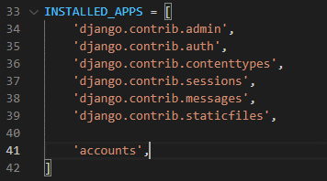
Installation
 | pip install django

Create Project
 | django-admin startproject PMS

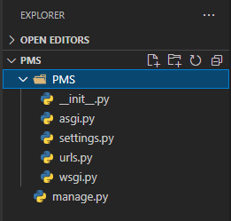
 | D:.
 | │
 | └───PMS
 | │ manage.py
 | │
 | └───PMS
 | asgi.py
 | settings.py
 | urls.py
 | wsgi.py
 | __init__.py

Setup Database
 | settings.py
 |  |  | Default : sqlite3 |  | MySQL
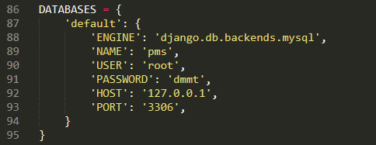

Start Server
 | python manage.py runserver
 | (D:\Doc\PMS> python manage.py runserver)
 | Default : | http://127.0.0.1:8000/

Start App
 | python manage.py startapp accounts

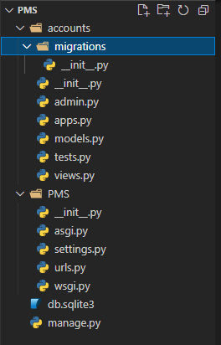

 |  |  |  | accounts

Adding app in settings.py

URL and Views
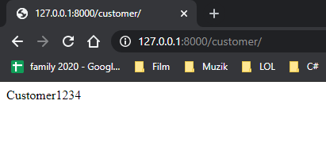
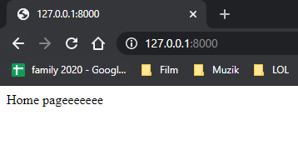
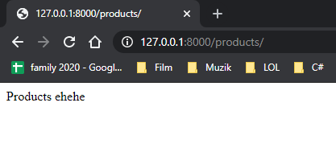
PMS/urls.py create an example :

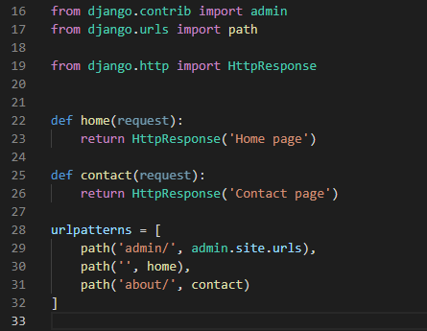

 |  | home function

 |  | contact function

Start Server
 | python manage.py runserver

See

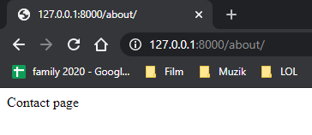

 | Nhưng chúng ta sẽ không viết ngay trong PMS/urls.py
 | Mà sẽ tạo urls.py riêng trong từng app(mà mình đã tạo từ trước)
 | Tức là mỗi folder app sẽ có urls riêng của nó (Nhớ xóa mấy cái đã viết trong PMS/urls.py đi nhé)

Create new urls.py in accounts and add func as above
tất cả những app mà mình sẽ tạo được add vào đây. Kiểu như thằng PMS/urls.py này là manager Nhớ thêm include
 | PMS/urls.py

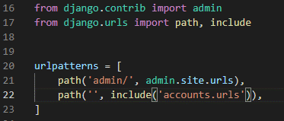

 | accouts/urls.py

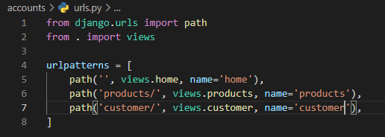

 | accouts/views.py

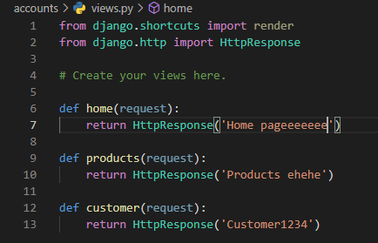

See again

Templates & Inheritance
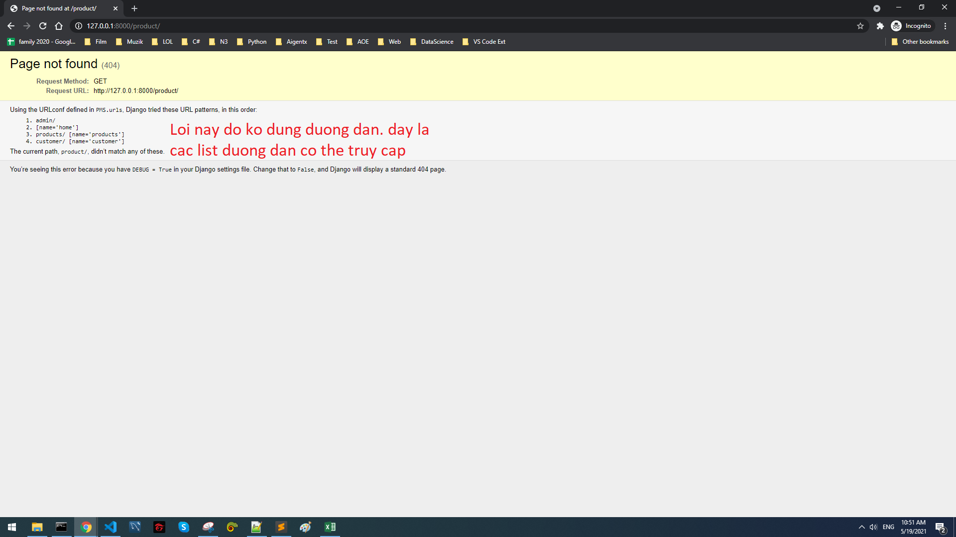
Create folder templates inside folder accouts
 | Then create new folder accouts
 |  | here, create html file

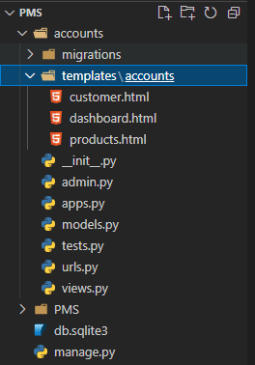
 |  | D:\PMS\ACCOUNTS\TEMPLATES
 |  | └───accounts
 |  | customer.html
 |  | dashboard.html
 |  | products.html

accouts/views.py

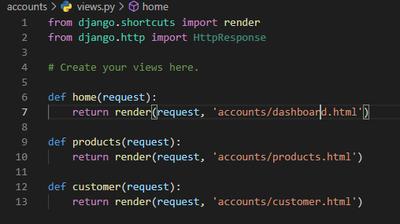

Check page again

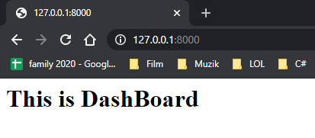
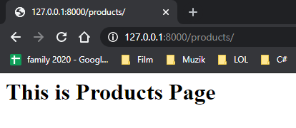
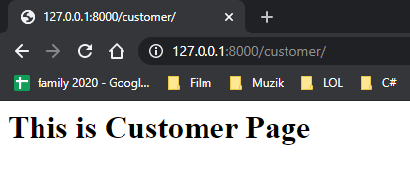

Error
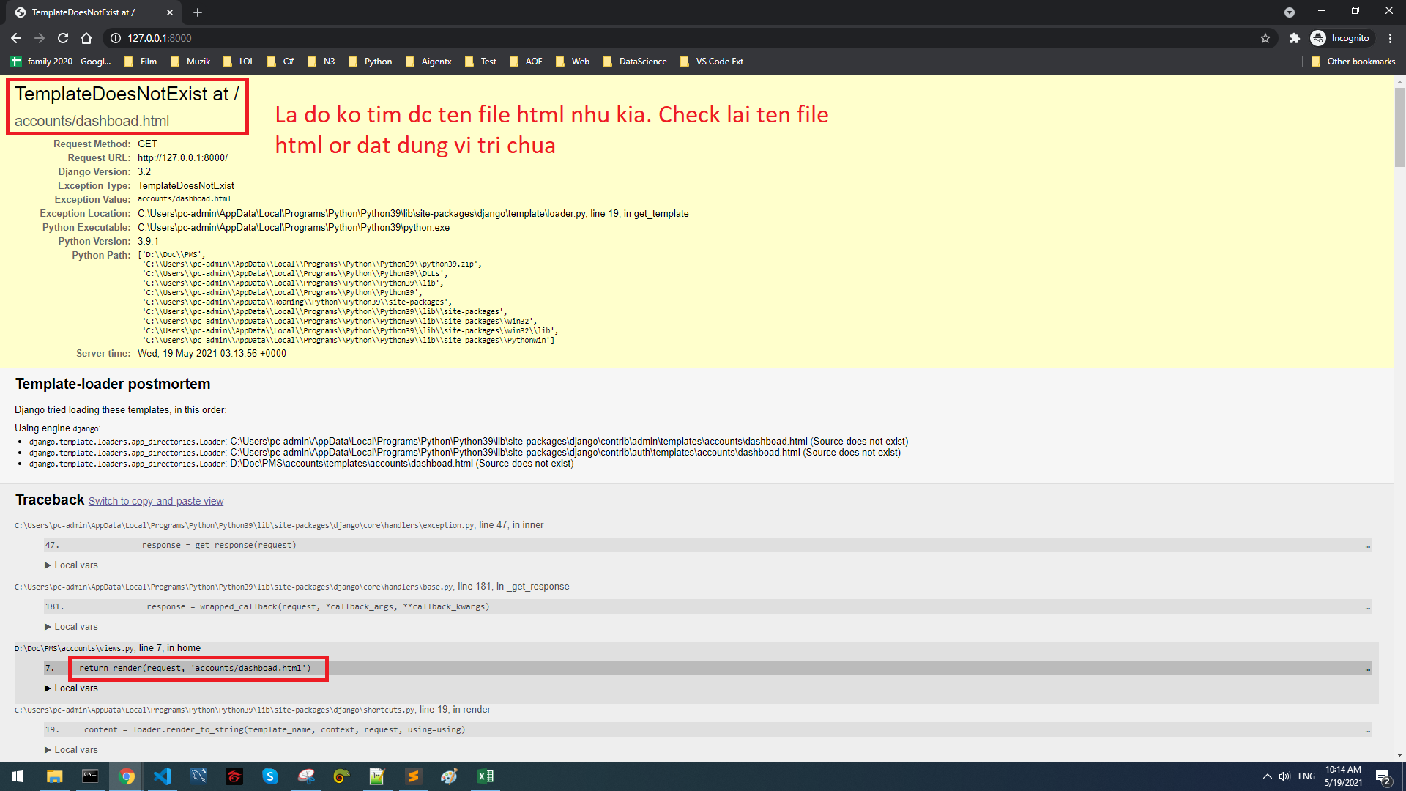

Inheritance
 | Tức là mình sẽ kế thừa từ các file html
 | Kiêu như tạo 1 file main.html có chứa Navbar và footer. Sau đó những html nào muốn có navbar và footer thì gọi ra là dùng được (k phải viết mới nữa)

 | Create accounts/main.html

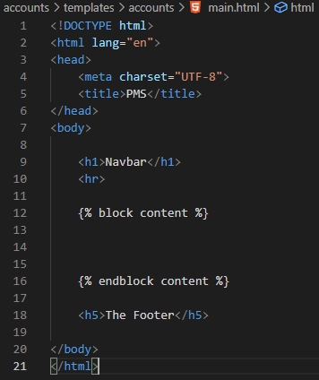

Sự khác nhau của những thằng tái sử dụng thằng này là nằm ở đây. Nội dung ở đây của mỗi thằng sẽ khác nhau

 | Dashboard tái sử dụng

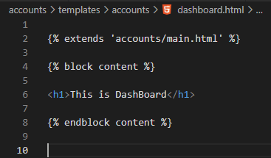
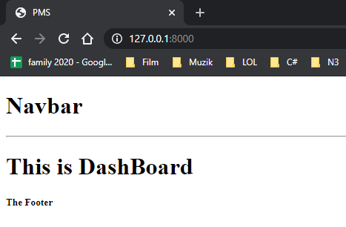

 | Mình cũng có thể tách thằng Navbar riêng ra thành 1 file html

 | Sau đó thêm lại từ thằng main.html

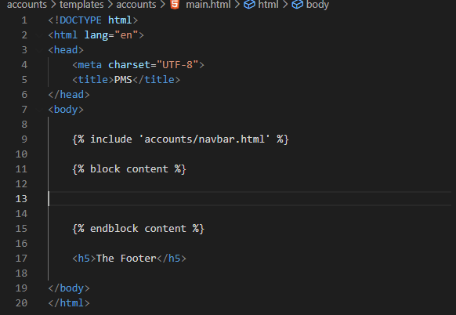

 | Làm như vậy thì sau này chỉnh sửa Navbar, headerm footer sẽ dễ dàng

 | Muốn có navbar đẹp thì lên bootstrap copy về

After copying

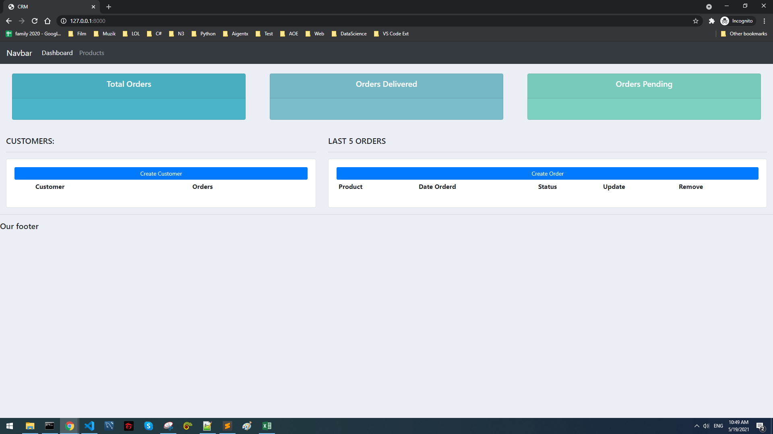
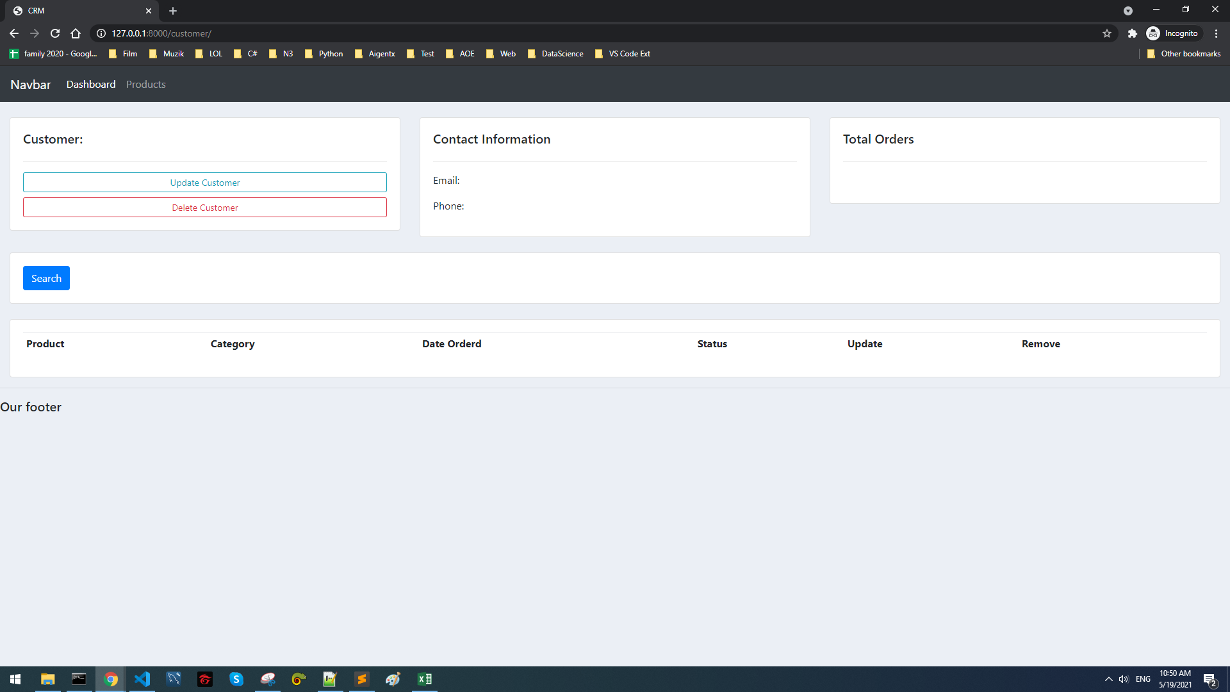
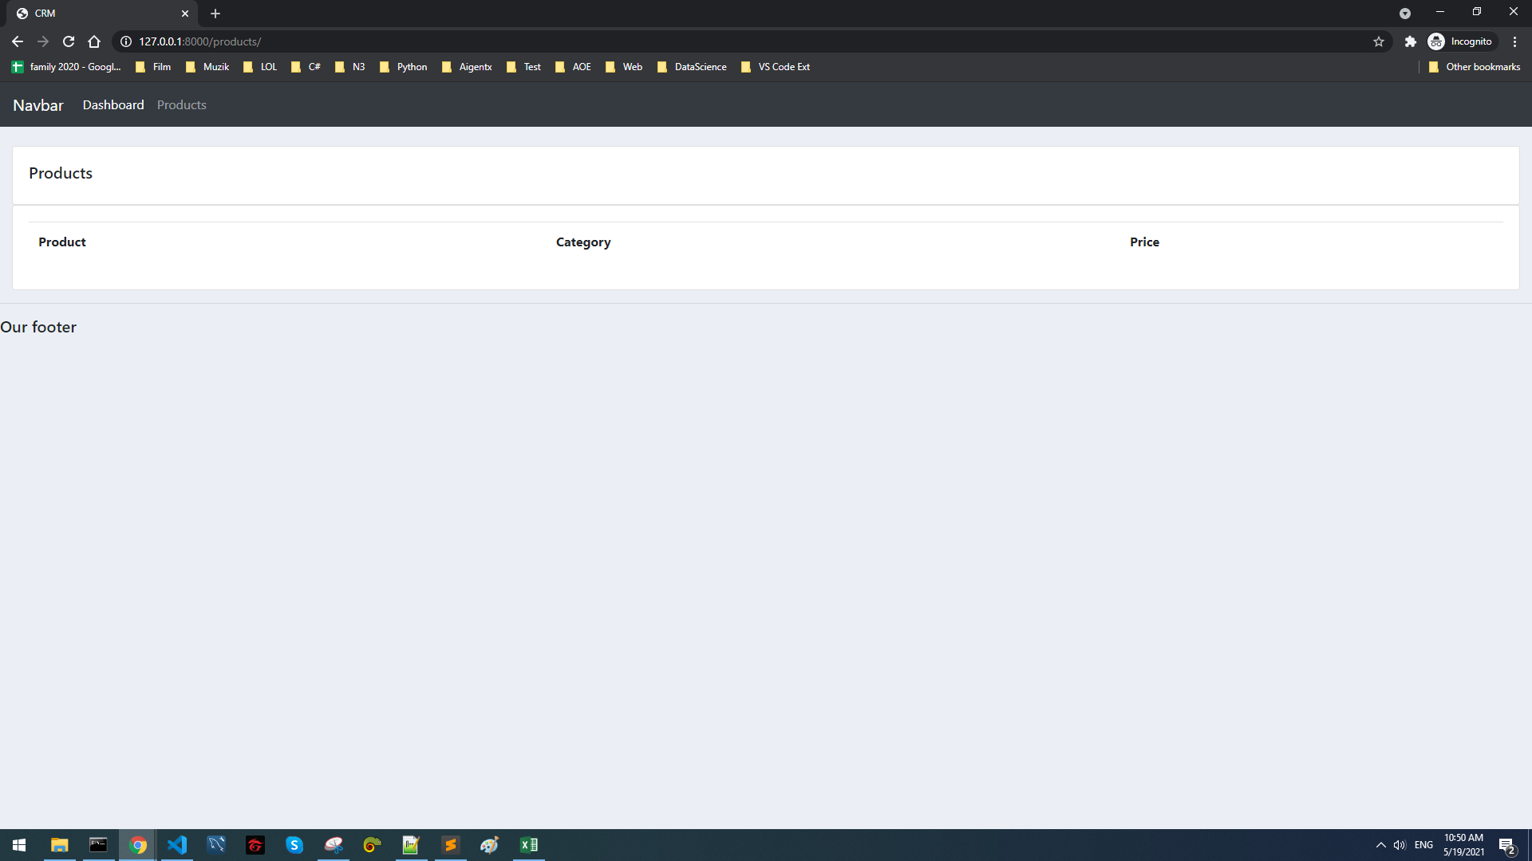

Error

Static Files & Images
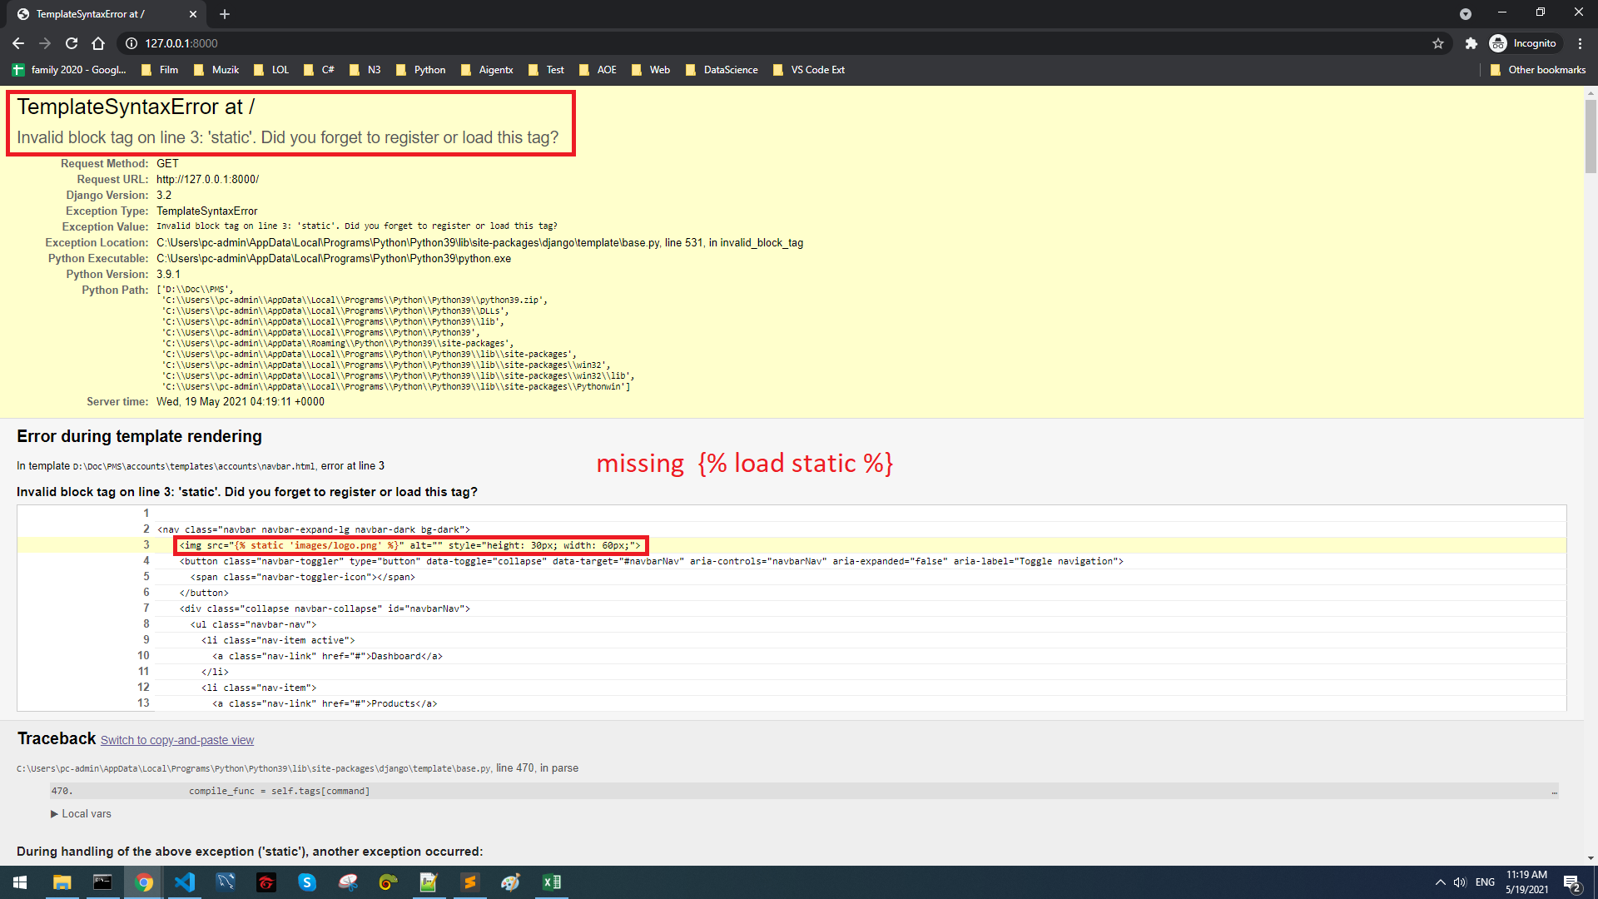
Tạo folder static để lưu trữ css, images, js như sau :

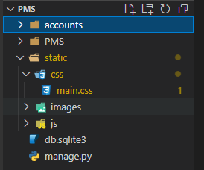

 | Thực ra có thể tạo static ở nơi khác nhưng nên làm theo mặc định của Django. Như vậy sẽ dễ config hơn và người khác xem cũng nhanh hiểu hơn

Chỉnh lại trong settings.py

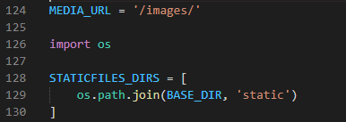

File mà muốn gọi tới css :

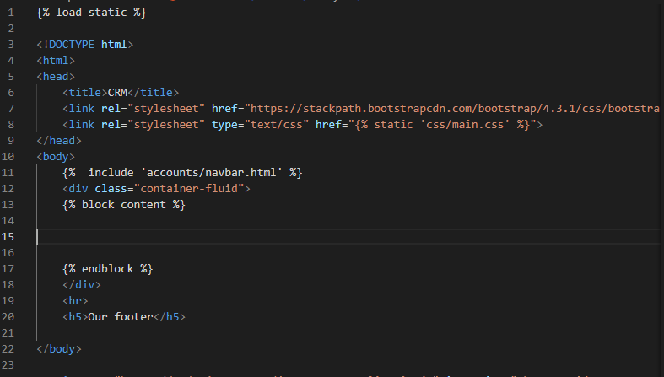

File mà muốn gọi ra hình ảnh :

 | <img src="{% static 'images/logo.png' %}" alt="" style="height: 30px; width: 60px;">

Error
 | Nếu không thêm {% load static %} thì sẽ gặp lỗi này :

Database Models & Admin Panel
Error
 | Khi chạy server sẽ thấy thông báo này :

 | Là do chưa migrate

Migrate
 | python manage.py migrate

 | Nếu có thay đổi gì trong DB thì chạy :
 |  | python manage.py makemigrations
 |  | python manage.py migrate

Create Super User

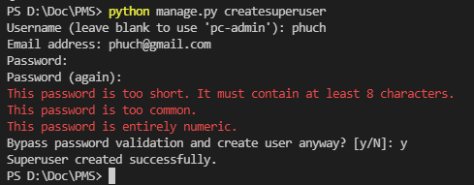

 | Sau khi chạy lại server thì có thể login vào trang admin :
 |  | http://127.0.0.1:8000/admin/

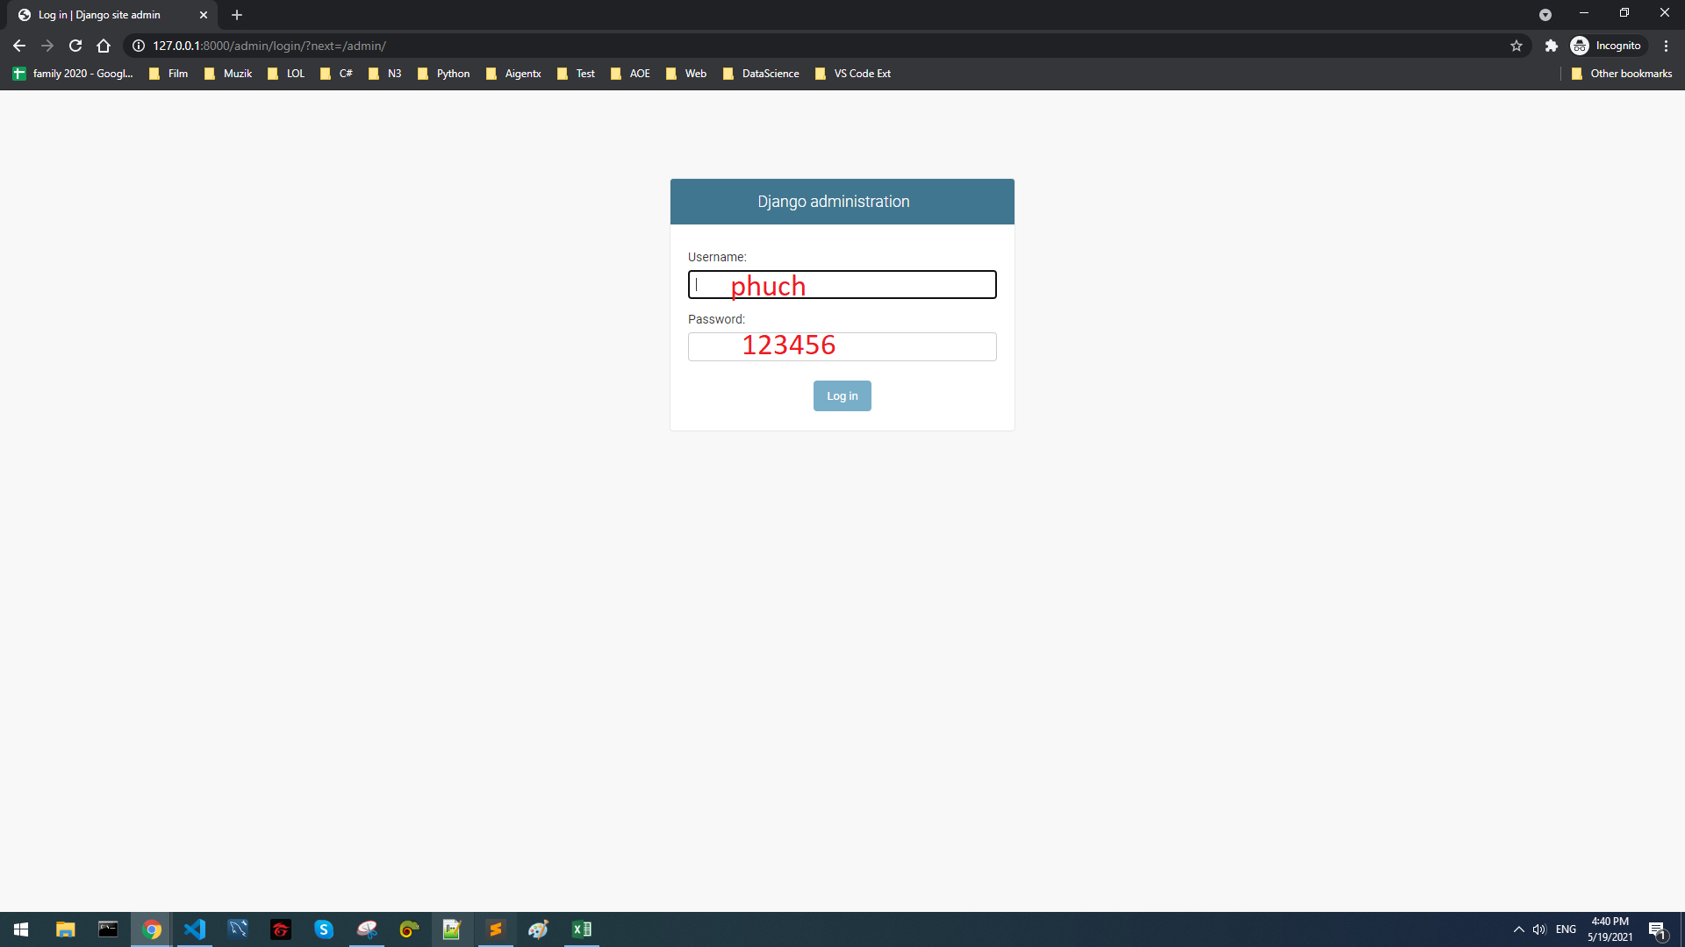

Create DB
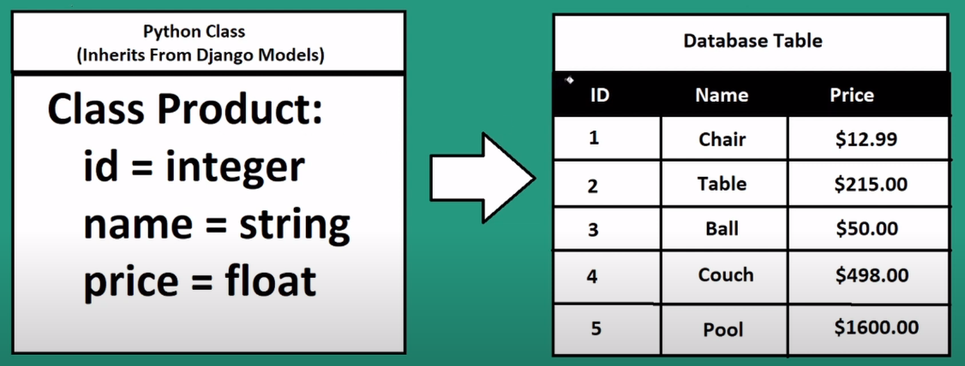

 | Tất cả những gì liên quan đến DB thì sẽ viết trong model.py

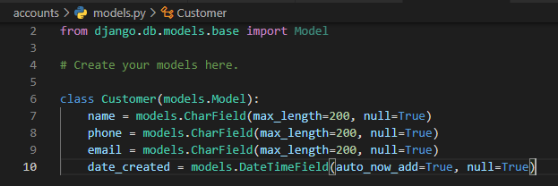

 | Sau đó di trú
 |  | python manage.py makemigrations
 |  | python manage.py migrate

 |  | File này sẽ được tạo ra :
 |  |  | D:\Doc\PMS\accounts\migrations\0001_initial.py

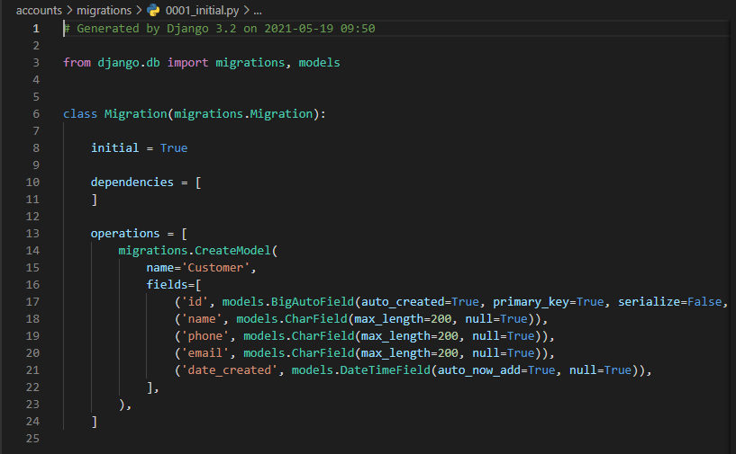

 | Hiển thị table lên trang admin :

 |  | Before |  |  | After
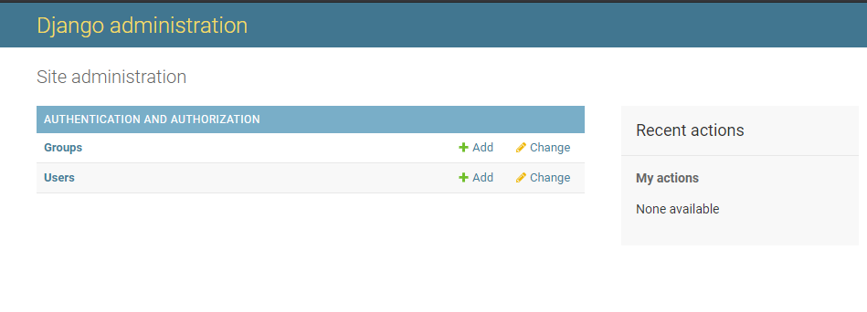
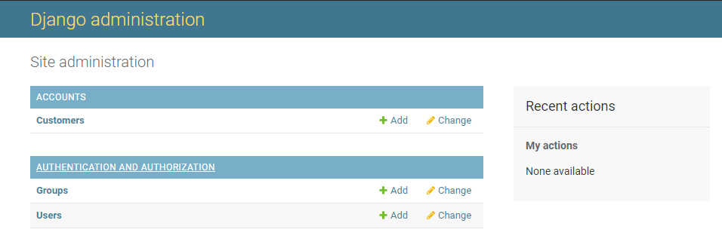

 |  | Bằng cách thêm vào trong admin.py :
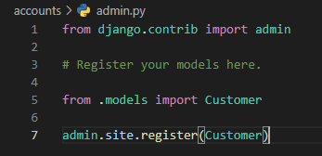

 |  | Khi add mới customer mà hiển thị ntn :

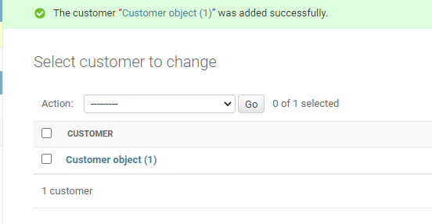
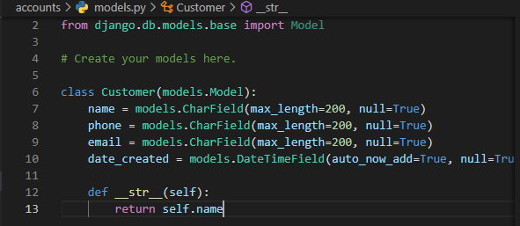
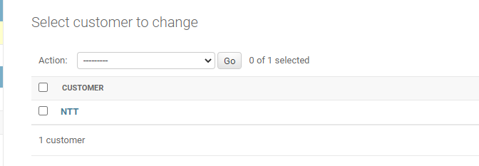
 |  |  |  | thì sửa lại trong model : |  | sẽ được :

Database Relationships
One To Many

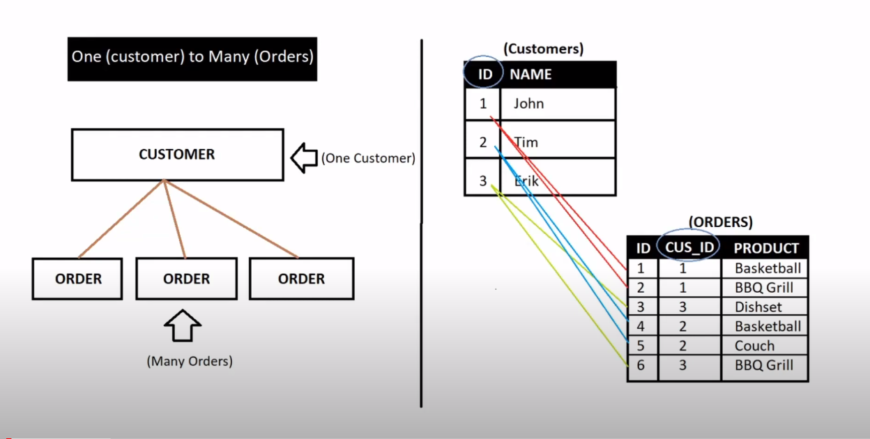

Many To Many

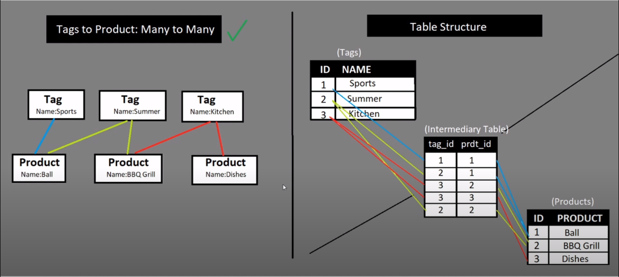

models.py

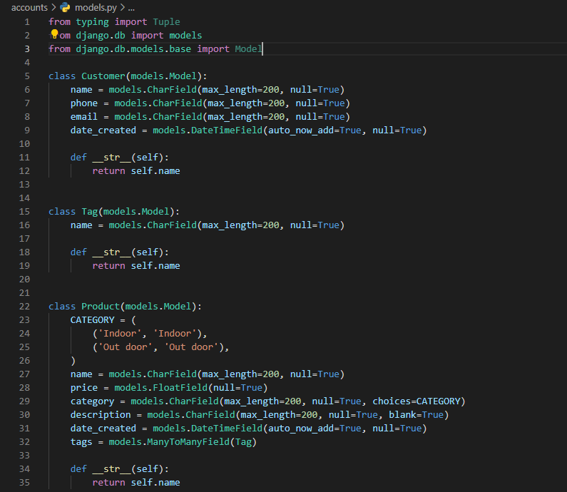

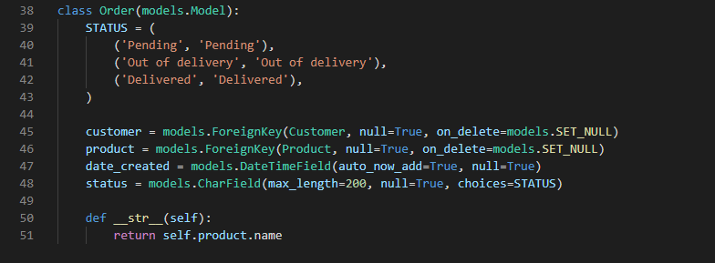

thằng customer và thằng product móc tới 2 table tương ứng

quan hệ nhiều - nhiều 1 product có thể thuộc về nhiều tags

Kết quả trên web :

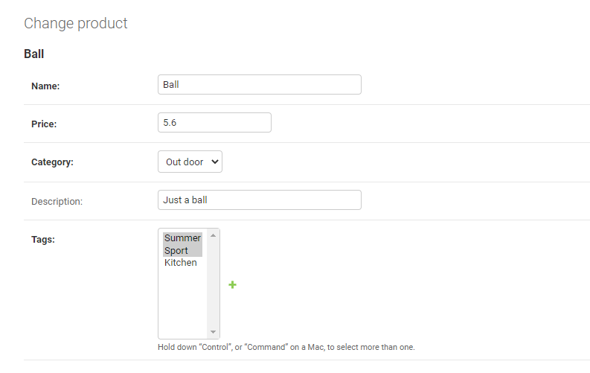
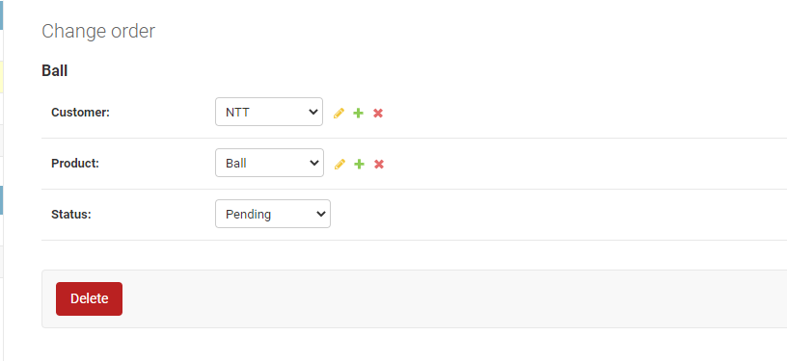

customer = models.ForeignKey(Customer, null=True, on_delete=models.SET_NULL)

product = models.ForeignKey(Product, null=True, on_delete=models.SET_NULL)

Database Model Queries
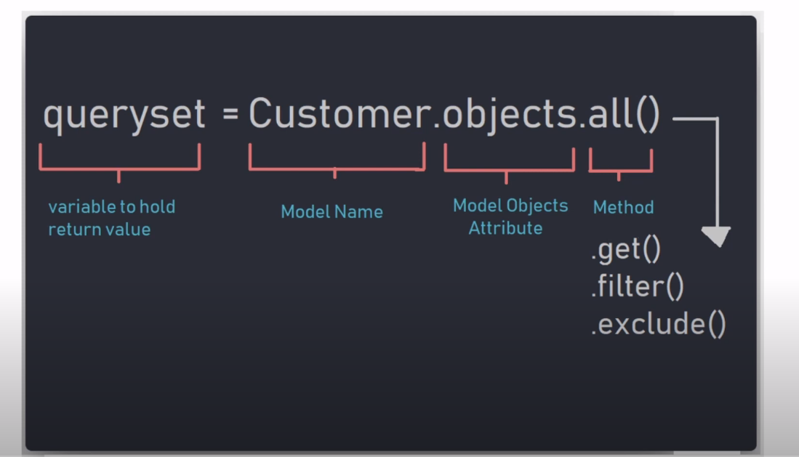
#***(1)Returns all customers from customer table
customers = Customer.objects.all() |  |  | = select * from Customer

#(2)Returns first customer in table
firstCustomer = Customer.objects.first() |  |  | SELECT * from customer LIMIT 1

#(3)Returns last customer in table
lastCustomer = Customer.objects.last() |  |  | SELECT * from Customer order by id desc LIMIT 1

#(4)Returns single customer by name
customerByName = Customer.objects.get(name='Peter Piper')

#***(5)Returns single customer by name
customerById = Customer.objects.get(id=4)

#***(6)Returns all orders related to customer (firstCustomer variable set above)
firstCustomer.order_set.all()

#(7)***Returns orders customer name: (Query parent model values)
order = Order.objects.first()
parentName = order.customer.name

#(8)***Returns products from products table with value of "Out Door" in category attribute
products = Product.objects.filter(category="Out Door")

#(9)***Order/Sort Objects by id
leastToGreatest = Product.objects.all().order_by('id')
greatestToLeast = Product.objects.all().order_by('-id')

#(10) Returns all products with tag of "Sports": (Query Many to Many Fields)
productsFiltered = Product.objects.filter(tags__name="Sports")

'''
(11)Bonus
Q: If the customer has more than 1 ball, how would you reflect it in the database?
A: Because there are many different products and this value changes constantly you would most
likly not want to store the value in the database but rather just make this a function we can run
each time we load the customers profile
'''

#Returns the total count for number of time a "Ball" was ordered by the first customer
ballOrders = firstCustomer.order_set.filter(product__name="Ball").count()

#Returns total count for each product orderd
allOrders = {}

for order in firstCustomer.order_set.all():
 | if order.product.name in allOrders:
 |  | allOrders[order.product.name] += 1
 | else:
 |  | allOrders[order.product.name] = 1

#Returns: allOrders: {'Ball': 2, 'BBQ Grill': 1}

#RELATED SET EXAMPLE
class ParentModel(models.Model):
 | name = models.CharField(max_length=200, null=True)

class ChildModel(models.Model):
 | parent = models.ForeignKey(Customer)
 | name = models.CharField(max_length=200, null=True)

parent = ParentModel.objects.first()
#Returns all child models related to parent
parent.childmodel_set.all()

Rendering Data to Templates
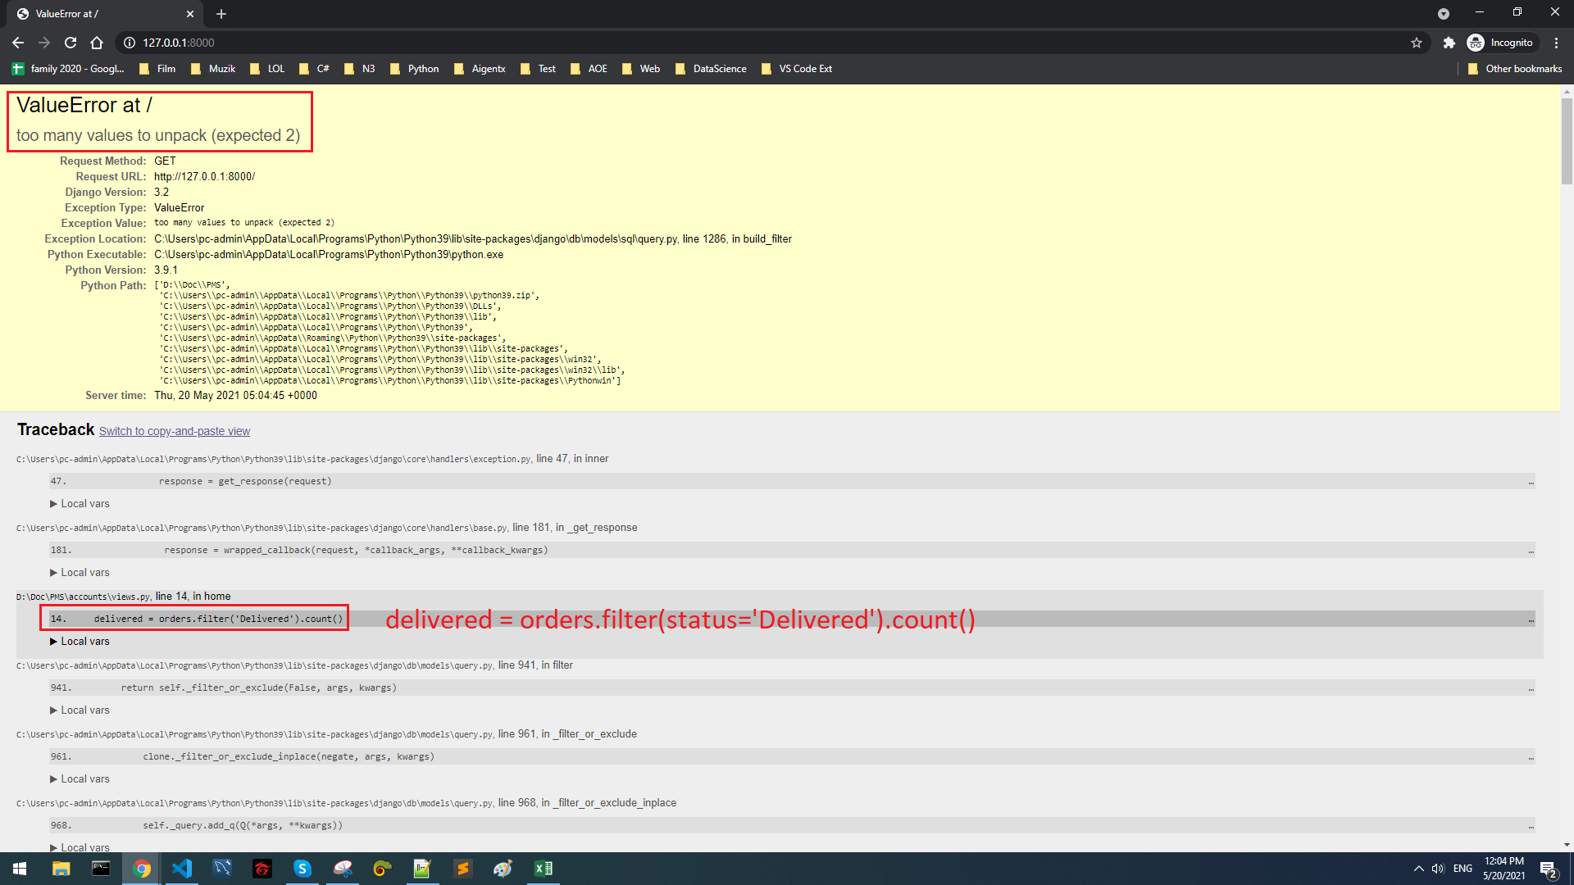
Before

After

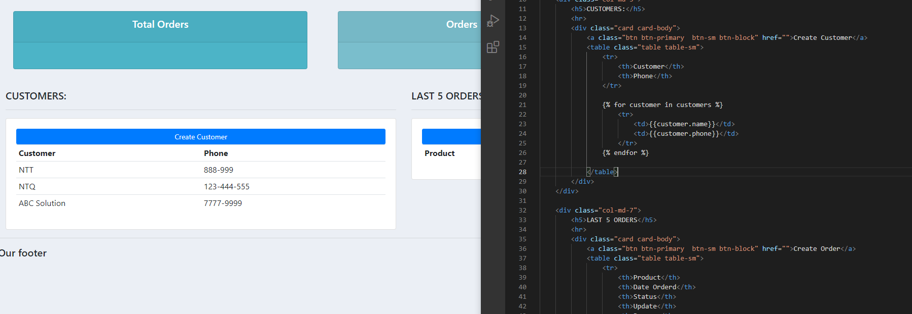

Mình cho hết những thằng cần hiển thị trên web vào 1 biến context Sau đó ném lên html

Error

Dynamic URL Routing & Templates






CRUD

Create




 | customer
 | product
 | status

Update
dashboard.html



Delete

Create Order Per Customer






Tự động show ra

Filter Form Table Search

Requirement |  | django-filter==2.4.0

Add to settings.py


Create filters.py



In views.py
 | from .filters import *


 | Add filter by date

User Restrict
Customer Register Form



Cai nay la mac dinh cua no, not use






 | Cùng là vào 1 link : http://127.0.0.1:8000/
Before

After

 |  | Thêm cái @login_required(login_url='login') vào trước mỗi func nếu muốn phải login xong mới đi vào func đó

User Role Based Permissions

Tao Group



Gán User cho Group

